상인
상인 방문 및 거래

상인 종류 | 상인 종류 | 선택 가능 명성도(lv) |  | 선택 불가 명성도(exp) |  | 기본 최소 요구 신선도 |  | 요구 수량 |  |  | 요구 신선도 |  | 배럴당 기본 요구 금액(만)
 | 기본 상인 | 처음부터 선택 |  | 계속 선택 가능 |  | 10 |  | 3+(현재 연도- 시작 연도)+ 랜덤값(0~3) |  |  |  |  | 10
 | 상인 2 | 10 |  | 8 |  | 20 |  |  |  |  |  |  | 15
 | 상인 3 | 20 |  | 18 |  | 35 |  |  |  |  |  |  | 19
 | 상인 4 | 30 |  | 28 |  | 55 |  |  |  |  |  |  | 21
 | 상인 5 | 40 |  | 38 |  | 80 |  |  |  |  |  |  | 23
 | 상인 6 | 50 |  | 48 |  | 110 |  |  |  |  |  |  | 24
 | 상인 7 | 구매후 선택 가능 |  | 계속 선택 가능 |  | 랜덤 |  |  |  |  |  |  | 50

상인 선택 | 선택 가능 | 상인은 일정 명성도(레벨)에 도달 하게 되면 선택 할 수 있다.

 | 선택 불가 | 명성도가 떨어지게 되면 선택 할 수 없으며, 이전에 명성도가 높아서 선택 가능했던 상인이라도 명성도가 떨어지면 선택 할 수 없다.

 | 캐쉬 상인 | 안정적으로 보상을 지급하는 캐쉬 상인이 존재한다. 언제나 선택할 수가 있다.

상인의 요구 | 신선도 | 상인이 요구하는 신선도는 선택한 상인의 최소 요구 신선도 밑으로는 보내주지 않는다. 공식에 따라 변화한다.

 | 수량 | 매년 마다 일정 수량이 증가한다. 공식에 따라 변화한다.

거래 진행 | 조건 | 세부 설명 |  |  | 거래시 금액 |  |  | 원유 보유량 |  |  | 명성도 |  | 연속 거래 카운트
 | 요구 사항 충족 | 신선도와 수량 모두 상인 요구 수치에 만족 |  |  | 판매 배럴*상인 제공 제시 단가 |  |  | 판매량만큼 현재 보유량에서 뺀다. |  |  | 5추가 |  | 1 추가

 | 요구 사항 불충족 | 신선도 혹은 수량중 하나가 상인 요구 수치보다 떨어짐 |  |  | 판매 배럴*상인 제공 제시 단가 / 2 |  |  | 판매량만큼 현재 보유량에서 뺀다. |  |  | 신선도만 부족 : 15감소 수량만 부족 : 15감소 신선도와 수량 모두 부족 : 30감소 |  | 0으초 초기화

 | 거래 거절 | 플레이어가 그냥 거래를 취소함 |  |  | 없음 |  |  | 없음 |  |  | 30감소 |  | 0으로 초기화

대체 수량 처리 | 조건 |  |  |  | 원유 제공량 |  |  |  |  | 거래 금액은 요구 사항 충족시와 동일하게 처리하며 보유량은 판매량 만큼 뺀다. 연속 거래 카운트는 정상적으로 올라가며 명성도도 정상으로 지급된다.
 | 플레이어의 신선도가 부족할 경우 원유 수량을 추가로 거래 판매하여 신선도 부족으로 일어나는 불만족 거래를 차단 할 수 있다. |  |  |  | ((상인의 요구 신선도 - 플레이어의 보유 신선도)/5+1)*2 = 추가 제공 원유량 플레이어가 보유한 원유량이 (추가 제공 원유량 + 상인의 기본 원유량) 보다 크면 신선도를 채우는 것으로 처리된다.

거래시 특별 이벤트 | 내용 | 조건 |  |  | 세부 |  |  |  |  |  | 보상
 |  |  |  |  |  |  |  |  |  |  | 게임머니 | 아이템 |  | 명성도
 | 연속 거래 성공 보상 | 6회 이상 연속으로 상인 만족 |  |  | 연속 거래 카운트가 6일때 감사패 형태로 전달되고, 상금이 수여됨 연속 거래 카운트는 수상후 초기화 된다. |  |  |  |  |  | (연속 거래 도달 횟수 +1)*100 (만원) | 없음 |  | 플레이어 레벨*2

 | 상인 만족 보너스 | 신선도와 수량을 일정 수치 이상 초과하여 판매 |  |  | 거래를 6회 이상 진행하고 있을 때, 상인의 요구 조건 수치보다 25%만큼 더 높은 수량과 신선도를 상인에게 판매 했을 때 지급 현재 게임 진행도보다 낮은 수준의 상인과 거래했을 경우 조건이 만족되지 않는다. |  |  |  |  |  | 임의의 확률 테이블 내에서 선정하여 지급

상인 만족 거래 보너스 구조 | 기본 조건 | 6회 이상(6달)게임을 진행하여야 하며, 자신이 소모한 금액이나 보유 아이템의 등급(성능) 수준 그리고 거래 상인의 단계에 따라 달라진다.

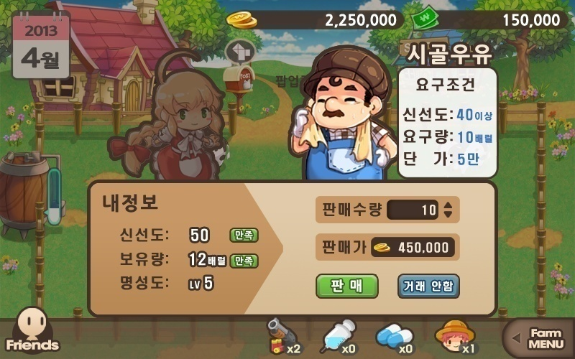
보너스 아이템 획득!
아이콘
확인
 | 등급에 따른 가산점 |  |  | 상인1(기본) | 상인2 | 상인3 | 상인4 | 상인5 | 상인6 | 상인7
 |  |  |  | 1 | 2 | 3 | 4 | 5 | 6 | 7

 | 금액에 따른 가산점 | 0원 소모(처음) |  | 1 | 2 | 3 | 4 | 4 | 4 | 항상 1
 |  | 100만원 소모 |  | 0 | 1 | 2 | 3 | 4 | 4
 |  | 500만원 소모 |  | -1 | 0 | 1 | 2 | 3 | 4
 |  | 1000만원 소모 |  | -2 | -1 | 0 | 1 | 2 | 3
 |  | 5000만원 소모 |  | -3 | -2 | -1 | 0 | 1 | 2
 |  | 1억원 소모 |  | -4 | -3 | -2 | -1 | 0 | 1

 | 아이템 보유 등급에 따른 가산점 (보유한 목장 시설과 개인 장비의 평균 등급) | 기본 아이템(처음) |  | 0 | 0 | 0 | 0 | 0 | 0 | 0
 |  | 초급 아이템 |  | -1 | 0 | 0 | 0 | 0 | 0
 |  | 중급 아이템 |  | -2 | -1 | 0 | 0 | 0 | 0
 |  | 고급 아이템 |  | -3 | -2 | -1 | 0 | 0 | 0
 |  | 최고급 아이템 |  | -4 | -3 | -2 | -1 | 0 | 0

아이템 보상 구조 | 보상 최종 점수 구조 |  | 소모 금액으로 인한 가감점 + 상인 등급에 따른 거래시 가산점 + 보유 아이템 등급을 통한 감점 = 보상 아이템 등급 결정

 | 보상 목록 |  | 가산점 범위 |  |  |  | 확률(%)
 | 게임머니 10만 |  | 1~8 |  |  |  | 30
 | 게임머니 25만 |  | 3~8 |  |  |  | 15
 | 게임머니 50만 |  | 6~8 |  |  |  | 2
 | 초급 소모성 아이템 소량 |  | 0~8 |  |  |  | 20
 | 초급 소모성 아이템 소량 |  | 2~8 |  |  |  | 10
 | 초급 소모성 아이템 소량 |  | 4~8 |  |  |  | 6
 | 중급 소모성 아이템 소량 |  | 2~8 |  |  |  | 10
 | 중급 소모성 아이템 소량 |  | 4~8 |  |  |  | 2.5
 | 중급 소모성 아이템 소량 |  | 6~8 |  |  |  | 0.5
 | 고급 소모성 아이템 소량 |  | 4~8 |  |  |  | 3
 | 고급 소모성 아이템 소량 |  | 6~8 |  |  |  | 0.95
 | 고급 소모성 아이템 소량 |  | 8 |  |  |  | 0.05

상인 신선도 요구 | 상인 종류 | 초기 신선도 |  | 연별 신선도 변화
 | 기본 상인 | 10 |  | 10+(현재 연도-시작 연도)+명성도
 | 상인2 | 20 |  | 20+(현재 연도-시작 연도)+명성도
 | 상인3 | 35 |  | 35+(현재 연도-시작 연도)+명성도
 | 상인4 | 55 |  | 55+(현재 연도-시작 연도)+명성도
 | 상인5 | 80 |  | 80+(현재 연도-시작 연도)+명성도
 | 상인6 | 110 |  | 110+(현재 연도-시작 연도)+명성도
 | 상인7 | 랜덤 |  | 랜덤+(현재 연도-시작 연도)+명성도

사료
사료의 소모

사료로 인해 영향을 주는 패러미터 | 가축의 생산 속도 추가(상수) |  | 예시 | 사료 명 | 생산속도(시간) |  | 신선도 | 아이템 획득률
 |  |  |  | 기본 사료 | 영향 없음 |  | 영향 없음 | 영향 없음
 | 가축의 우유 신선도 추가(상수) |  |  | 사료 2 | 영향 없음 |  | 5 | 영향 없음
 |  |  |  | 사료 3 | 0.1 |  | 10 | 2%
 | 아이템 획득률(백분율) |  |  | 사료 4 | 0.2 |  | 20 | 4%
 |  |  |  | 사료 5 | 0.3 |  | 30 | 6%

사료의 소모 | 사료의 상태 출력 | 하단 빠른 소모 아이템 창에 현재 장비된 사료와 잔여 개수를 출력한다.

 | 사료의 사용 대상 | 소모되는 사료는 플레이어의 장비창에서 장착된 사료만 소모시킨다.

사료
아이콘
 | 사료의 요청 |  |  |  |  | 가축의 내부 수치에 따라 사료의 먹이 수치가 0 미만에 도달하면 사료 요구 아이콘이 출력된다.

 | 사료가 없을 경우 | 사료가 모두 떨어졌을 경우 우유를 생산하지 않고(부풀지 않는다), 이미 부풀어 있더라도 사료를 주기 전에는 채집할 수 없다.

 | 사료의 소모 | 가축의 사료아이콘을 터치 할 때마다 1개씩 소모되며, 해당 가축에게 사료 및 사료 먹이 수치를 20으로 올려준다.

더 이상 사료가 없어요...
사료가 없으면 우유를 짤 수 없습니다.
사료 변경
사료 구매
생산 종료
 | 장착중인 사료가 존재하지 않을 때 | 사료가 없을 경우 게임을 정지시킨 뒤 사료 구매 / 사료 장비 / 생산 종료 선택 버튼이 포함된 팝업 메뉴(오른쪽 참조)를 출력

 | 사료의 내부 소모량 | 사료는 내부적으로 20의 먹이 수치를 가진다.

 |  | 가축에게 사료를 주었을 때, 가축이 한단계 부풀 때 마다 먹이 수치가 1씩 감소한다.

 | 사료의 표현 | 여물통이 꽉 차는 표현 |  | 사료의 먹이 수치 16~20

 |  | 여물통이 반으로 비워지는 표현 |  | 사료의 먹이 수치 6~15

 |  | 여물통이 완전 비워진 표현 |  | 사료의 먹이 수치 1~5

 | 사료의 효과 적용 | 사료가 배치된 동안에는 채집하는 원유의 신선도 및 생산량에 일시적인 효과를 적용하고, 배치된 사료의 먹이 수치가 0이하로 떨어지게 되면 즉각 효과가 제거된다.

 | 가축의 굶어 죽음 | 가축에게 배치된 사료의 먹이 수치가 0으로 떨어지고 사료 요구 아이콘이 존재하는 상태에서 가축이 13번 우유를 생산하는 시간이 지난 뒤에도 사료가 공급되지 않으면 가축이 굶어 죽는다.

비료마다 채워지는 먹이의 숫자가 다르다.

아이템 드랍 획득
아이템 드랍 구간

아이템 획득 내용 | 사료 생산 중 아이템 획득 |  | 사료를 채집(다 자란 작물의 채집)할 때 아이템이 낮은 확률로 등장한다.

 |  |  | 아이템 테이블의 아이템 확률 값에 따라 매 사료 채집시 확률을 적용하여 등장한다.

 | 우유 생산 중 아이템 획득 |  | 가축에게서 우유를 채집할 때 낮은 확률로 등장한다.

 |  |  | 아이템 테이블의 아이템 확률 값에 따라 매 우유를 채집할 때 마다 낮은 확률로 등장한다.

아이템 등장 및 획득 연출 | 작물 재배시 아이템 획득 연출/과정 |  | 1. 작물을 심은뒤 성장하여 수확할 시기(수확 아이콘 등장)에 도달
 |  |  | 2. 작물을 터치하면 작물을 수확한다.
 |  |  | 3. 작물을 터치 할 때 아이템이 밭에서 톡하고 튀어나오는 듯한 연출을 보여주며 등장한다.
 |  |  | 4. 아이템은 각 밭과 밭 사이의 지점으로 떨어진다.
 |  |  | 5. 아이템은 해당 아이템의 아이콘 형태로 보여지며 터치시 획득 한다.

 | 우유 생산시 아이템 획득 연출/과정 |  | 1. 가축이 단계가 올라가면서 우유를 생산
 |  |  | 2. 가축을 터치하게 되면 우유를 채집한다.
 |  |  | 3. 가축을 터치 할 때 아이템이 가축에게서 톡하고 튀어나오는 듯한 연출을 보여주며 등장한다.
 |  |  | 4. 아이템은 각 가축과 가축 사이로 등장한다.
 |  |  | 5. 아이템은 해당 아이템의 아이콘 형태로 보여지며 터치시 획득 한다.

아이템 지급 확률 | 1. 아이템의 생성 확률은 지정된 확률 값을 따른다.

 | 2. 사용하는 소모성 아이템에 따라서 아이템의 획득 확률에 보정 수치가 더해질 수 있다.

아이템 등장시 종류별 아이템 획득 확률 | 기본 아이템 등장 확률 |  |  | 1%

 | 아이템 분류별 지급 확률 |  |  | 항목 | 확률
 |  |  |  | 게임머니 소량 | 30
 |  |  |  | 게임머니 보통 | 15
 |  |  |  | 게임머니 대량 | 2
 |  |  |  | 초급 소모 아이템 소량 | 20
 |  |  |  | 초급 소모 아이템 보통 | 10
 |  |  |  | 초급 소모 아이템 대량 | 6
 |  |  |  | 중급 소모 아이템 소량 | 10
 |  |  |  | 중급 소모 아이템 보통 | 2.5
 |  |  |  | 중급 소모 아이템 대량 | 0.5
 |  |  |  | 고급 소모 아이템 소량 | 3
 |  |  |  | 고급 소모 아이템 보통 | 0.95
 |  |  |  | 고급 소모 아이템 대량 | 0.05
 |  |  |  | 합계 | 100

Item
Item
아이템 등장 연출 | 경작지 | 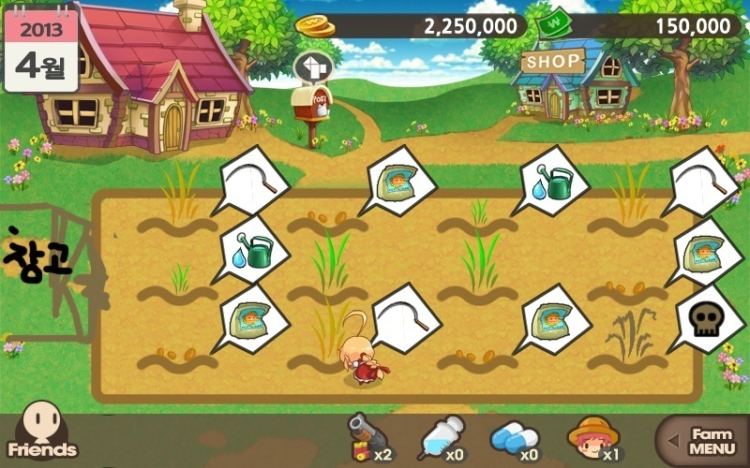 |  |  |  | 우유 생산 | 

교배
교배

대표 가축 설정 개요 | 플레이어는 자신의 가축중 한마리를 임의의 한마리를 선택하여 교배용 대표 가축을 설정 할 수 있다.

 | 가축 설정은 가축 관리 화면에서 임의의 한마리를 대표로 설정 할 수 있다.

 | 대표 가축으로 설정된 가축은 관리 화면에서 다른 가축으로 교환하거나 대표가축에서 해제할 수 있다.

 | 대표 가축 상태에서 가축 판매는 이루어지지 않는다.

교배 진행 | 교배 진행은 플레이어 친구 창에서 함께 진행 가능하다.

 | 교배할 대상 가축은 같은 종류가 아니더라도 진행 할 수 있다.

대표 가축
가축 관리 화면
대표 가축 설정
대표 가축
가축 관리 화면
대표 가축 취소
대표 가축
가축 관리 화면
대표 가축 교체
교배와 가축 관리 화면간 이동 |  |  |  |  |  |  |  | ← 가축 관리 화면에서 대표 가축 설정

 |  |  |  |  |  |  |  | ← 대표 가축을 해제

 |  |  |  |  |  |  |  | ← 대표 가축을 다른 가축으로 바로 교체

교배 진행시 연출 처리 | 분류 | 연출 안
 | 동종 가축 | 동종 교배용 일반 연출 진행(하트가 올라오는 연출 활용)

 | 이종 가축 | 교배하려는 유저의 가축이 자신의 가축과 동일한 가축을 소개해주는 연출 진행, 이후는 동종 가축 연출과 동일

교배 성공 확률 및 요구 자원 | 가축 등급 |  | 1 | 2 | 3 | 4 | 5 | 6 | 7 | 8 | 9 | 10 | 11 | 12 | 13 | 14 | 15

 | 동일 등급 교배시 성공 확률(%) |  | 50 | 45 | 40 | 35 | 30 | 25 | 20 | 15 | 10 | 5 | 3.5 | 2 | 0.5 | 0.25 | 0.15

 | 필요 게임 머니 |  | 20000 | 24000 | 29000 | 35000 | 42000 | 51000 | 62000 | 75000 | 90000 | 108000 | 130000 | 156000 | 188000 | 226000 | 272000

 | 필요 교배 티켓(하트) |  | 1 | 2 | 2 | 3 | 3 | 4 | 4 | 5 | 5 | 6 | 6 | 7 | 7 | 8 | 8

교배 성공 가중치 | 상대 가축과의 등급 차이 |  |  | 보정(%) |  | 보정값이 0 이하일 경우 |  |  | 교배 비용 |  | 티켓 요구량
 | -14 |  |  | -2 |  | 원본 확률의 절반 |  |  | 5% 감소 |  | -
 | -13
 | -12
 | -11
 | -10 |  |  | -1 |  |  |  |  | 2.5% 감소
 | -9
 | -8
 | -7
 | -6
 | -5 |  |  | 0 |  | - |  |  | 동일
 | -4
 | -3
 | -2
 | -1
 | 0(기본 가축 상태)
 | 1 |  |  | 1
 | 2
 | 3
 | 4
 | 5 |  |  | 2 |  |  |  |  | 5% 추가 |  | 1개 추가
 | 6
 | 7
 | 8
 | 9
 | 10 |  |  | 3 |  |  |  |  | 10% 추가 |  | 2개 추가
 | 11
 | 12
 | 13
 | 14

교배 결과 | 성공시 |  | 현재 자신이 시도한 가축의 등급보다 1단계 상위의 가축을 생성시킨다.

 |  |  | 생성된 가축은 팝업 결과를 통해서 알려주며, 해당 가축은 가축 보관함으로 자동 이동된다.

 | 실패시 |  | 동일 등급의 가축 혹은 하위 등급의 가축, 아이템등을 생산한다.

 |  |  | 항목 |  |  | 확률 |  | 비고
 |  |  | 동일 등급의 가축 생성 확률 |  |  | 20%
 |  |  | -1 단계 하위 가축 생성 확률 |  |  | 30% |  | 아랫 단계가 없을 경우 아무것도 지급 안함
 |  |  | -2 단계 하위 가축 생성 확률 |  |  | 20% |  | 아랫 단계가 없을 경우 아무것도 지급 안함
 |  |  | -3 단계 하위 가축 생성 확률 |  |  | 20% |  | 아랫 단계가 없을 경우 아무것도 지급 안함
 |  |  | 게임머니 |  |  | 10% |  | 게임머니 수량 = 가축 등급*2000

 | 상대에게 교배 보상 |  | 교배 신청이 들어온 유저에게도 교배가 진행 될 때마다 결과가 누적되어 보상을 받을 수 있다.

 |  |  | 누적 횟수 |  | 보상 |  |  | 24시간이 지나면 누적 목록 초기화, 다시 진행 가능 누적 횟수에 도달한 1회만 각 보상을 받을 수 있다.
 |  |  | 5회 |  | 게임머니
 |  |  | 15회 |  | 뽑기 티켓
 |  |  | 30회 |  | 교배 티켓

